Parseでユニーク制限
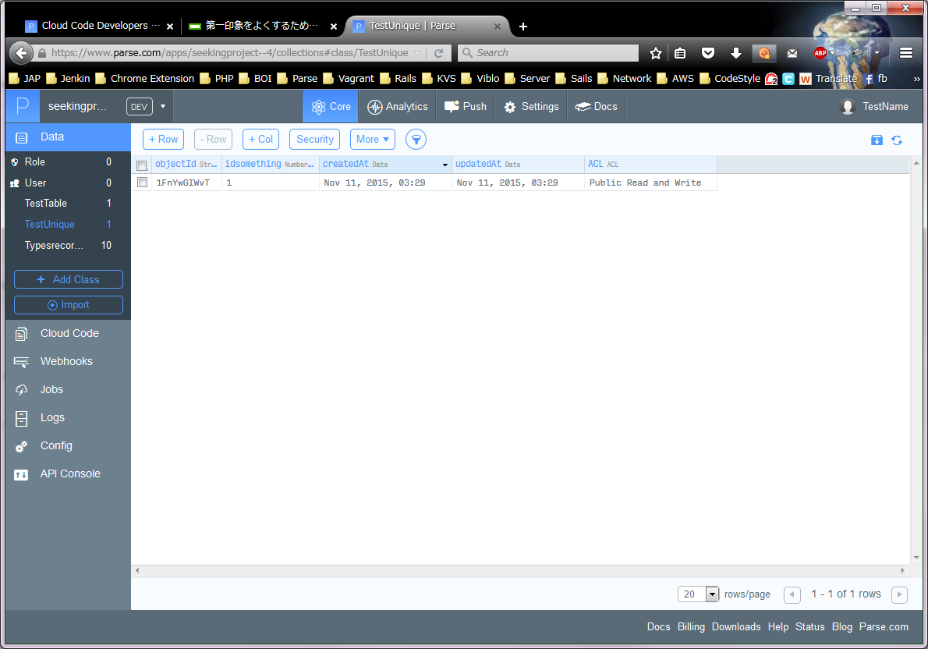
Parse ユニーク制限
PHAM
↑＿ここに、Windowsユーザー名を入力してください！ （エクセルのA2は、必ず固定にしてください。）

1 | Windowsスタートボタンを押下する

2 | 白いテキストBOXに、「cmd」と入力して、[ENTER]

 | ※テキスト色は個別です
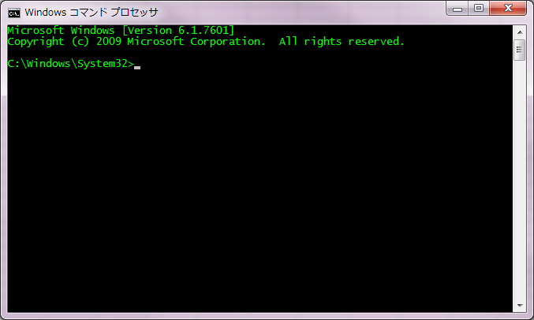

3 | 下記を実行する。

 | cd C:\Users\PHAM\parse301\seekingproject\cloud

 | echo a>unique_control.js

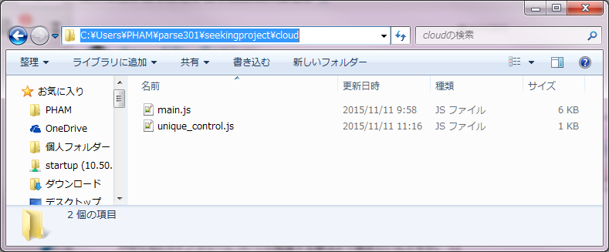

4 | unique_control.js を以下のように編集する

 | // UNIQUE Control
 | // check if idsomething is set is unique or not
 | Parse.Cloud.beforeSave("TestUnique", function(request, response) {
 | var namecolumn = "idsomething";
 | if (!request.object.get(namecolumn)) {
 | response.error("TestUnique object not have idsomething");
 | } else {
 | var query = new Parse.Query("TestUnique");
 | query.equalTo(namecolumn, request.object.get(namecolumn));
 | query.first({
 | success: function(object) {
 | if (object) {
 | response.error("A TestUnique with this idsomething already exists");
 | } else {
 | response.success();
 | }
 | },
 | error: function(error) {
 | response.error("Could not validate unique for this Object");
 | }
 | });
 | }
 | });

テスト | main.jsを以下のように編集する

 | 1行の下に追加する
 | require('cloud/unique_control.js');
 | Parse.Cloud.define("mkTestUniqueTable", function(request, response) {
 | var TestTable = Parse.Object.extend("TestUnique");
 | var testTable = new TestTable();
 | testTable.set("idsomething", 1);
 | testTable.save(null, {
 | success: function(testTable) {
 | },
 | error: function(testTable, error) {
 | }
 | });
 | response.success("Create test unique table finished !");
 | });

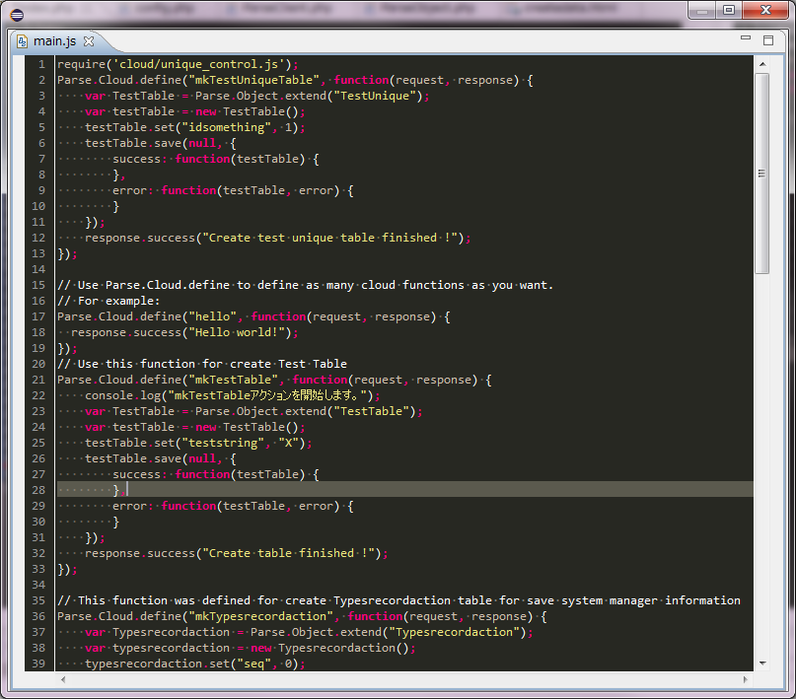

■ | Windowコマンドで以下のコマンドを入力する
 | cd C:\Users\PHAM\parse301\seekingproject

 | C:\Users\PHAMparse301\parse deploy

 | 結果確認

■ | Parseで確認して、関数を実行する
 | アクセス＿https://www.parse.com/apps/seekingproject--4/collections
■ | データクラス作成する
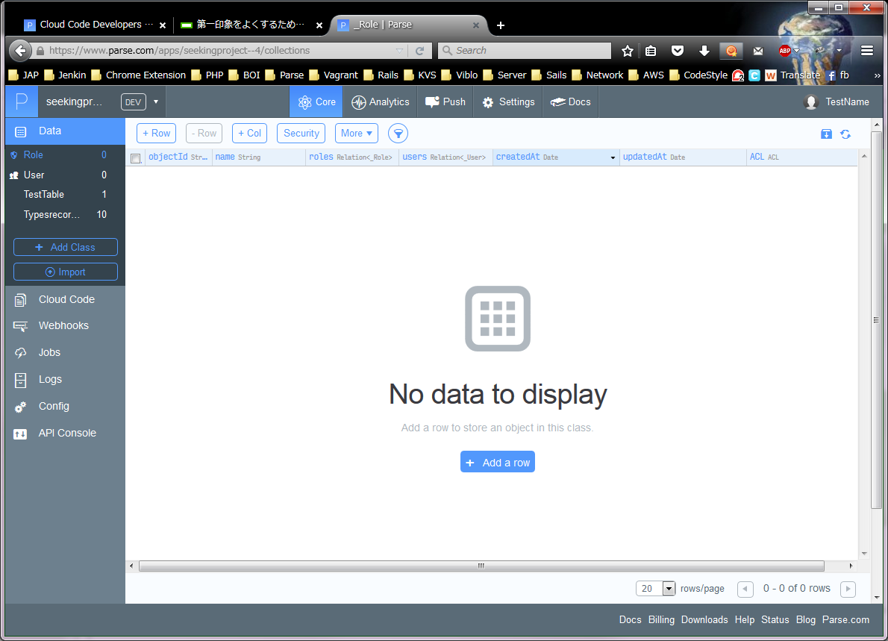

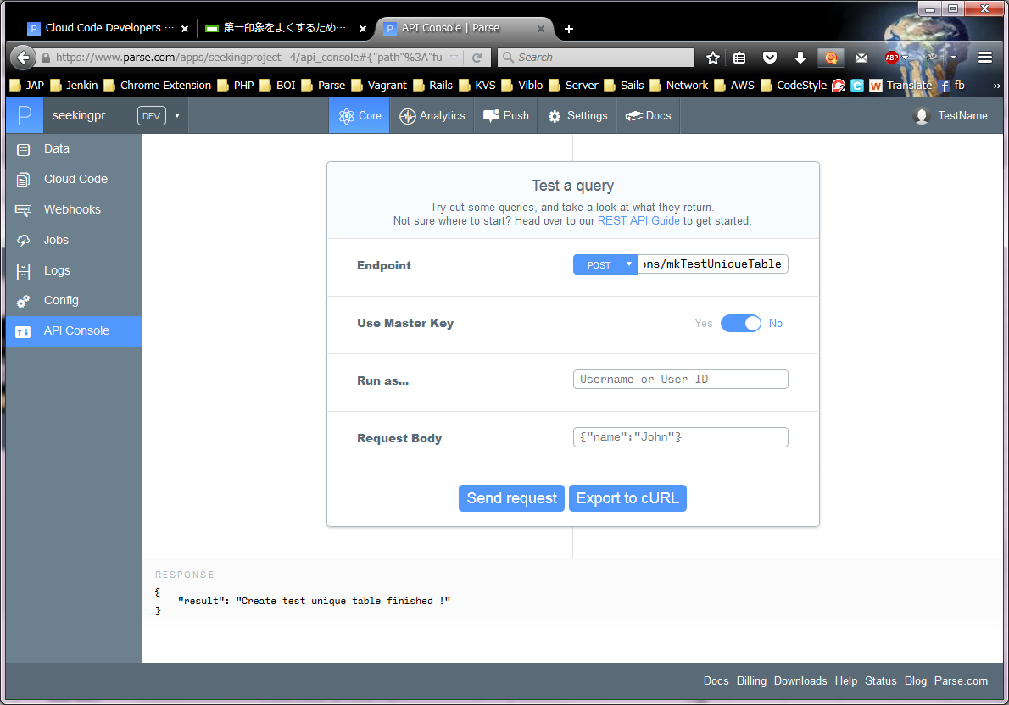

■ | ユニークチェック
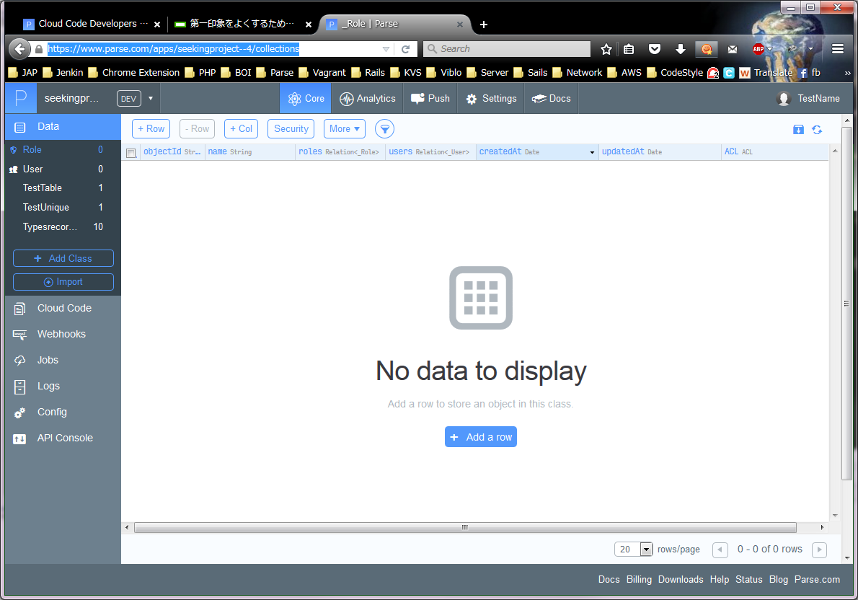

■ | 同じidsomething価値のようなレコード追加する

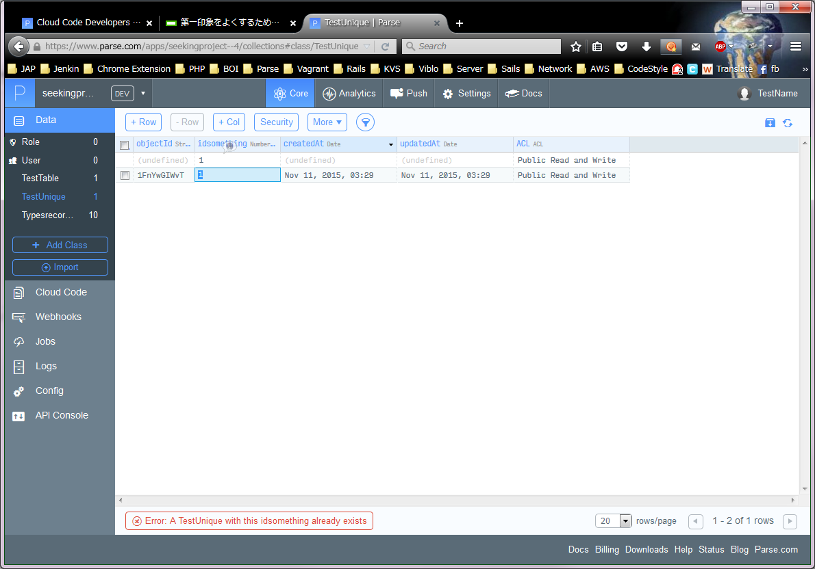

クリック

1を入力して、ＥＮＴＥＲを押すと

Unique違反のようなエラーが表示する

■ | 最後の状態確認

